TCDProdVentes
 | 2020 | 2021 | 2022
Adaptateur HDMI | 59 | 52 | 78
Adaptateur secteur | 64 |  | 13
Antivol pour ordinateur portable | 51 | 50 | 50
Batterie externe | 36 | 20 | 61
Câble Ethernet | 19 | 30 | 65
Carte graphique | 20 | 24 | 98
Carte mère | 26 | 80 | 40
Cartouche d'encre pour imprimante | 32 | 64 | 62
Casque audio | 21 | 117 | 37
Clavier | 43 | 57 | 13
Clé USB | 27 | 12 | 33
Disque dur externe | 69 | 50 | 23
Disque dur interne | 56 | 148 | 59
Écouteurs sans fil |  | 66 | 36
Écran tactile | 56 | 90 | 51
Haut-parleurs | 28 | 49 | 78
Housse de protection pour ordinateur portable | 37 | 2 | 65
Housse de protection pour smartphone | 17 | 51 | 51
Housse de protection pour tablette | 23 |  | 74
Imprimante | 40 | 51 | 66
Kit de nettoyage pour ordinateur | 51 | 33 | 33
Mémoire RAM SSD 1TB | 56 | 57 | 19
Mémoire RAM SSD 2TB | 86 | 48 | 119
Mémoire RAM SSD 4TB | 3 | 16 | 80
Mémoire RAM SSD 500 GB | 64 | 91 | 13
Microphone | 40 | 62 | 77
Modem | 23 | 80 | 14
Moniteur 15'' | 94 | 21 | 46
Moniteur 17'' | 27 | 51 | 27
Moniteur 19'' | 57 | 72 | 13
Moniteur 24'' | 12 | 14 | 88
Nettoyant pour écran | 2 | 77 | 56
Ordinateur portable | 11 | 64 | 57
Processeur (CPU) | 35 | 75 | 22
Repose-poignet pour clavier | 67 | 31 | 53
Routeur | 39 | 66 | 74
Routeur Wi-Fi | 53 | 7 | 25
Sac à dos pour ordinateur portable | 21 | 28 | 93
Sac de transport pour tablette | 28 | 41 | 51
Sacoche pour ordinateur portable | 28 | 16 | 28
Scanner | 20 | 55 | 20
Smartphone | 1 | 19 | 30
Smartwatch | 56 | 21 | 33
Souris | 46 | 122 | 86
SSD (Solid-State Drive) | 57 | 26 | 42
Support de bureau pour écran | 49 | 23 | 96
Support mural pour écran | 2 | 49 | 80
Support pour ordinateur portable | 32 | 17 | 33
Tablette | 47 | 11 | 74
Tapis de souris | 37 | 28 | 19
...
Somme de Qté | Étiquettes de colonnes
 | 2020 | 2021 | 2022 | Total général
Étiquettes de lignes
Adaptateur HDMI | 59 | 52 | 78 | 189
Adaptateur secteur | 64 |  | 13 | 77
Antivol pour ordinateur portable | 51 | 50 | 50 | 151
Batterie externe | 36 | 20 | 61 | 117
Câble Ethernet | 19 | 30 | 65 | 114
Carte graphique | 20 | 24 | 98 | 142
Carte mère | 26 | 80 | 40 | 146
Cartouche d'encre pour imprimante | 32 | 64 | 62 | 158
Casque audio | 21 | 117 | 37 | 175
Clavier | 43 | 57 | 13 | 113
Clé USB | 27 | 12 | 33 | 72
Disque dur externe | 69 | 50 | 23 | 142
Disque dur interne | 56 | 148 | 59 | 263
Écouteurs sans fil |  | 66 | 36 | 102
Écran tactile | 56 | 90 | 51 | 197
Haut-parleurs | 28 | 49 | 78 | 155
Housse de protection pour ordinateur portable | 37 | 2 | 65 | 104
Housse de protection pour smartphone | 17 | 51 | 51 | 119
Housse de protection pour tablette | 23 |  | 74 | 97
Imprimante | 40 | 51 | 66 | 157
Kit de nettoyage pour ordinateur | 51 | 33 | 33 | 117
Mémoire RAM SSD 1TB | 56 | 57 | 19 | 132
Mémoire RAM SSD 2TB | 86 | 48 | 119 | 253
Mémoire RAM SSD 4TB | 3 | 16 | 80 | 99
Mémoire RAM SSD 500 GB | 64 | 91 | 13 | 168
Microphone | 40 | 62 | 77 | 179
Modem | 23 | 80 | 14 | 117
Moniteur 15'' | 94 | 21 | 46 | 161
Moniteur 17'' | 27 | 51 | 27 | 105
Moniteur 19'' | 57 | 72 | 13 | 142
Moniteur 24'' | 12 | 14 | 88 | 114
Nettoyant pour écran | 2 | 77 | 56 | 135
Ordinateur portable | 11 | 64 | 57 | 132
Processeur (CPU) | 35 | 75 | 22 | 132
Repose-poignet pour clavier | 67 | 31 | 53 | 151
Routeur | 39 | 66 | 74 | 179
Routeur Wi-Fi | 53 | 7 | 25 | 85
Sac à dos pour ordinateur portable | 21 | 28 | 93 | 142
Sac de transport pour tablette | 28 | 41 | 51 | 120
Sacoche pour ordinateur portable | 28 | 16 | 28 | 72
Scanner | 20 | 55 | 20 | 95
Smartphone | 1 | 19 | 30 | 50
Smartwatch | 56 | 21 | 33 | 110
Souris | 46 | 122 | 86 | 254
SSD (Solid-State Drive) | 57 | 26 | 42 | 125
Support de bureau pour écran | 49 | 23 | 96 | 168
Support mural pour écran | 2 | 49 | 80 | 131
Support pour ordinateur portable | 32 | 17 | 33 | 82
Tablette | 47 | 11 | 74 | 132
Tapis de souris | 37 | 28 | 19 | 84
Toner pour imprimante | 42 | 95 | 25 | 162
Webcam | 15 | 24 | 34 | 73
Total général | 1925 | 2453 | 2613 | 6991

TCD GROUPES
Étiquettes de lignes | Somme de Qté | REGROUPER LES VALEURS DANS LA 1ère COLONNE D'UN TCD
1-5 | 433
6-10 | 1236 | 1 | Clic droit sur une cellule dans la 1ère colonne et choisir 'Grouper' dans le menu
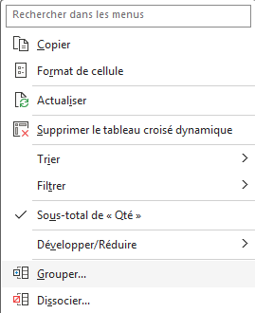
11-15 | 1652
16-20 | 2077 | 2 | Choisir la valeur 'Par' = taille des compartiments. Par ex. 5
21-25 | 1593
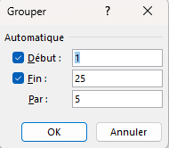
Total général | 6991

TCD TOP15
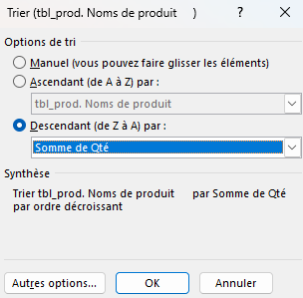
Somme de Qté | Étiquettes de colonnes
 | 2020 | 2021 | 2022 | Total général | FILTRER LE TCD SUR LES 15 PLUS HAUTES VALEURS CALCULEES
Étiquettes de lignes
Toner pour imprimante | 42 | 95 | 25 | 162 | 1 | Cliquez l'icone de filtre des étiquettes de lignes et cliquez sur Filtres s'appliquant aux valeurs > 10 premiers
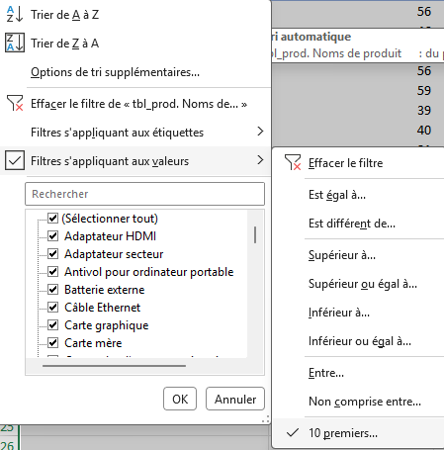
Support de bureau pour écran | 49 | 23 | 96 | 168
Souris | 46 | 122 | 86 | 254 | 2 | Complétez la fenêtre popup comme suit:
Routeur | 39 | 66 | 74 | 179
Moniteur 15'' | 94 | 21 | 46 | 161
Microphone | 40 | 62 | 77 | 179
Mémoire RAM SSD 500 GB | 64 | 91 | 13 | 168
Mémoire RAM SSD 2TB | 86 | 48 | 119 | 253
Imprimante | 40 | 51 | 66 | 157
Haut-parleurs | 28 | 49 | 78 | 155
Écran tactile | 56 | 90 | 51 | 197
Disque dur interne | 56 | 148 | 59 | 263
Casque audio | 21 | 117 | 37 | 175
Cartouche d'encre pour imprimante | 32 | 64 | 62 | 158
Adaptateur HDMI | 59 | 52 | 78 | 189
Total général | 752 | 1099 | 967 | 2818 | TRIER LE TCD SUR LE TOTAL GENERAL

 |  |  |  |  | 1 | ciquez sur l'icône de tri et sur Options de tri supplémentaires
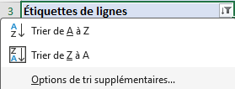

 |  |  |  |  | 2 | Complétez la fenêtre popup comme suit:

